PHEV_SUV_primarna spec
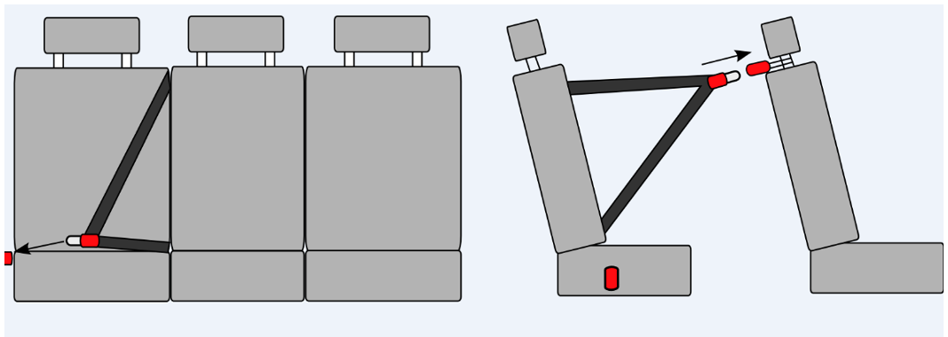
Plug-in hybrid typu SUV v policajnom prevedení - primárna špecifikáca
p.č. | požiadavka na predmet zákazky/parameter | požadovaná hodnota parametra | skutočná hodnota parametra ponúkaného riešenia (ak nie je uvedené inak uchádzač uvedie slovo "áno" ak ponúkané parameter spĺňa)
1 | Obstarávaný počet automobilov | 400ks | Toyota RAV4 Plug-In Hybrid, 2.5 Plug‑in hybrid (306 k) aut. prevodovka e‑CVT benzín, DYNAMIC
2 | všeobecné požiadavky | všetky automobily musia byť rovnaký model kategórie M1 | áno
3 |  | všetky automobily musia byť nové, nepoužívané s údajom na počítadle km nie vyšším ako 40 km. | áno
4 |  | Automobily nesmú byť vyrobené viac ako 10 mesiacov pred momentom dodania | áno
5 |  | Záruka na vozidlo min. 5 rokov / min. 150 000 km (uplatniteľná v ktoromkoľvek autorizovanom servisnom stredisku) | 5 rokov / 160.000km
6 |  | Záruka na prehrdzavenie karosérie sa požaduje min. 6 rokov a na lak min. 3 roky (uplatniteľná v ktoromkoľvek autorizovanom servisnom stredisku) | karoséria 12 rokov, lak 3 roky
7 |  | Záruka začína plynúť odo dňa prevzatia tovaru kupujúcim (od dátumu predaja uvedeného na preberacom – odovzdávacom protokole). | áno
Karoséria
8 | Typ (podľa Nariadenia EP a Rady EÚ 2018/858) | AF - viacúčelové SUV | SUV
9 | počet dverí | 5 (presne) | 5
10 | Počet sedadiel (miest na sedenie) | 5 (presne) | 5
11 | Farba automobilu | požaduje sa strieborná metalíza (pri všetkých kusoch rovnaká) | áno
12 | Rázvor vozidla (mm) | min. 2670 mm | 2690 mm
13 | parameter A - priestor pre vodiča a spolujazdca vpredu (merané od brzdového pedálu) | Min. 1000 mm pri prednom sedadle v najnižšej polohe posunutom na doraz vzad (pri kontrolnom meraní je prípustná odchýlka mínus 10 mm) | 1100 mm
14 | parameter B - priestor pre spolujazdcov v vzadu | Min. 680 mm pri prednom sedadle posunutom na vzdialenosť 1000 mm od brzdového pedálu (pri kontrolnom meraní je prípustná odchýlka mínus 10 mm) | 760 mm
15 | parameter C - priestor pre hlavu vpredu | Min. 950 mm merané od spojnice sedáku s operadlom, operadlo kolmo k sedáku pri sedadle v najnižšej polohe, merané v predĺženej línii operadla po strop (pri kontrolnom meraní je prípustná odchýlka mínus 10 mm) | 1000 mm
16 | parameter D - priestor pre hlavu vzadu | Min. 950 mm merané od spojnice sedáku s operadlem v predĺženej línii operadla po strop. Nnastavenie sedadiel zodpovedajúce udávanému parametru objemu batožinového priestoru. (pri kontrolnom meraní je prípustná odchýlka mínus 10 mm) | 1000 mm
17 | parameter E - šírka v lakťoch vpredu | min. 1400 mm (pri kontrolnom meraní je prípustná odchýlka mínus 10 mm) | 1400 mm
18 | parameter F - šírka v lakťoch vzadu | min. 1380 mm (pri kontrolnom meraní je prípustná odchýlka mínus 10 mm) | 1400 mm
19 | Svetlá výška vozidla (mm) | min. 180 mm | 180 mm
20 | Objem batožinového priestoru bez sklopených sedadiel meraný od pevnej podlahy batožinového priestoru po vrchný kryt batožinového priestoru metódou podľa ISO3832 (bez priestoru pre umiestnenie rezervy a odkladacích priestorov nachádzajúcich sa pod podlahou) | min. 450 l | 520 l
Motor
21 | Druh | plug - in hybrid | áno
22 | Maximálny systémový (kombinovaný) výkon | min. 210 kW | 225 kW
23 | Benzínový motor výkon (kW/k) | min. 135 kW | 136 kW
24 | Elektromotor s výkonom (kW/k). V prípade viacerých elektromotor priemerný výkon elektromotorov (kW/k). | min. 75 kW | 89 kW
25 | Palivo | bezolovnatý benzín, oktánové číslo 95 / elektrina | áno
26 | Dojazd v elektrickom režime podľa cyklu WLTP (km) | min. 48 km | 75 km
27 | Emisná norma | platná v dobe predkladania ponuky | EURO 6D
28 | Emisie CO2 - vážený priemer podľa normy WLTP (g/km) | horná hranica údaja max. 50 g/km | 22 g/km
29 | Priemerná spotreba | horná hranica údaja max. 2,2 l / 100 km | 1,0 l / 100 km
30 | Objem palivovej nádrže (l) | min. 50 l | 55
31 | Pohon náprav | požaduje sa pohon všetkých štyroch kolies (4x4) | áno
32 | Prevodovka | automatická | áno
33 | Počet prevodových stupňov | min. 6-stupňová alebo bezstupňová | áno, e-CVT
Bezpečnosť
34 | Alarm | požaduje sa | áno
35 | ABS a rozdeľovač brzdového účinku | požaduje sa | áno
36 | Protipreklzový systém s obmedzením výkonu motora | požaduje sa | áno
37 | Elektronický stabilizačný systém | požaduje sa | áno
38 | Kotúčové brzdy vpredu a vzadu | požaduje sa | áno
39 | Systém na monitorovanie tlaku v pneumatikách | požaduje sa | áno TPMS
40 | Asistent rozjazdu do kopca | požaduje sa | áno HAC
41 | Asistent udržiavania v jazdnom pruhu | požaduje sa | áno LTA
42 | Asistent varovania pred kolíziou s vozidlami, cyklistami, chodcami s funkciou núdzového brzdenia | požaduje sa | áno PCS a ESA
43 | Počet airbagov | min. 6 (predné s vypínateľným na strane spolujazdca, bočné a hlavové pre vodiča a spolujazdca) | 7 SRS airbagov
44 | Trojbodové bezpečnostné pásy na všetkých sedadlách (aj tretie sedadlo vzadu v strede) | požaduje sa | áno
45 | Bezpečnostný pás zadného sedadla vpravo | Požaduje sa riešenie umožňujúce pripútanie osoby prepravovanej na pravom zadnom sedadle smerom von z vozidla (napr. obráteným použitím stredového bezpečnostného pásu s vypínacím kotviacim prvkom na pravej strane s možnosťou uviesť bezpečnostný pás do pohotovostnej polohy – povytiahnutie a uchytenie o držiak opierky hlavy predného spolujazdca, viď. ilustračný obrázok | áno
46 | Bezpečnostné pásy vodiča a spolujazdca s predpínačom | požaduje sa | áno
47 | Predné LED svetlomety | požaduje sa | áno
48 | Denné LED svietenie | požaduje sa | áno
49 | Vypínateľné obrysové svetlá a denné svietenie pri naštartovanom motore | požaduje sa | áno
50 | Predné svetlomety do hmly | požaduje sa (nepožaduje sa v prípade, ak uchádzač ponúkne automobil, ktorého predné svetlomety svojou konštrukciou, riadením distribúcie svetelného lúča a svojim umiestnením plnohodnotne plnia funkciu predných svetlometov do hmly) | áno
51 | Tretie brzdové svetlo | požaduje sa | áno
52 | Hmlové svetlo vzadu | požaduje sa | áno
53 | Tmavé fólie | Tmavé fólie s priepustnosťou viditeľného svetla od 10 % do 50 % (extra tmavé) na všetkých sklách vozidla okrem čelného skla a predných bočných skiel na strane vodiča a spolujazdca, vrátane montáže. | áno
Komfort
54 | Posilňovač riadenia | požaduje sa | áno
55 | Výškovo a pozdĺžne nastaviteľný kožený multifunkčný volant | požaduje sa | áno
56 | Bezkľúčové odomykanie a zamykanie a štartovanie tlačidlom | požaduje sa | áno
57 | Centrálne zamykanie s dialkovým ovládaním | požaduje sa | áno
58 | Výškovo a pozdĺžne nastaviteľné sedadlo vodiča (sedadlá nesmú obmedzovať komfort sedenia s policajnou výstrojou a výzbrojou napr. nadmerne vyvýšenými bočnými stenami sedáku alebo operadla) | požaduje sa | áno
59 | Lakťová opierka vpredu (s odkladacím priestorom) | požaduje sa | áno
60 | Tempomat | požaduje sa | áno
61 | Elektrické ovládanie okien vpredu a vzadu (vzadu s tzv. destskou poistkou, t .j. s možnosťou deaktivácie ovládania zadných okien z miesta vodiča) | požaduje sa | áno
62 | Osvetlenie batožinového priestoru | požaduje sa | áno
63 | Osvetlenie interiéru so samostaným ovládaním vpredu aj vzadu, centrálne ovládanie osvetlenia interiéru vpredu, samostatne ovládateľné prídavné osvtlenie interiéru (čítacia lampa) pre vodiča a spolujazdca vpredu, vypínateľné osvetlenie interiéru pri otvorených dverách. | požaduje sa | áno
64 | Automatická klimatizácia min. dvojzónová | požaduje sa | áno
65 | Vnútorné spätné zrkadlo so zabezpečením proti oslneniu (min. manuálne prepínateľné) | požaduje sa | áno
66 | Elektricky ovládané a vyhrievané vonkajšie spätné zrkadlá | požaduje sa | áno
67 | Vyhrievané zadné okno | požaduje sa | áno
68 | Svetelný a dažďový senzor | požaduje sa | áno
69 | Detské poistky zámkov zadných bočných dverí | požaduje sa | áno
70 | Signalizácia otvorenia dverí | požaduje sa | áno
71 | Automatické uzamknutie dverí pri rozjazde | požaduje sa | áno
72 | Minimálne predné a zadné parkovacie senzory s akustickou signalizáciou a parkovacia kamera | požaduje sa | áno
Interiér/sedadlá
73 | Farba interiéru okrem stropu a stĺpikov | čierna alebo tmavo šedá | áno
74 | Uzatvárateľný odkladací priestor integrovaný v palubnej doske pred spolujazdcom | požaduje sa | áno
75 | Poťah sedadiel | Poťahy predných sedadiel vrátane hlavových opierok na prednej strane sedačiek musia byť zo zosilneného materiálu (min. 3mm), ktorý zabezpečí maximálnu ochranu exponovaných častí sedadiel pred znečistením a mechanickým poškodením vznikajúcim pri častom nasadaní a vysadaní so špeciálnou výstrojou a výzbrojou pripevnenou na stehnách alebo páse policajta (napr. eko koža). Stredná sedacia a opieracia časť predných sedadiel z textilného materiálu, ktorý okrem požadovaných vlastností zabezpečí dostatočnú priedušnosť a tepelný komfort v zimnom období. Zadné sedadlá z odolného ľahko čistiteľného nenasiakavého materiálu, ktorý zabezpečí ochranu sedadiel pred znečistením eskortovanou osobou. (Poťahy sedadiel musia zabezpečiť ochranu predných sedadiel pred mechanickým poškodením, ktoré vzniká pri nasadaní a vysadaní posádky vozidla s policajnou výstrojou a výzbrojou ako napr. služobná zbraň s puzdrom, zásobníky na zbraň s puzdrom, služobné ptá s puzdrom a pod.. Materiál poťahov musí byť nenasiakavý a musí umožňovať ľahkú údržbu počas celej doby životnosti čistením, bez špeciálnych čistiacich prostriedkov. Možnosť ich úplnej demontáže a dôkladného vyčistenia alebo výmeny v prípade nadmerného znečistenia či poškodenia. Vyrobené z hygienicky nezávadných bezzápachových materiálov určených pre vozidlá využívané v nepretržitej prevádzke. Materiál a vyhotovenie zaisťujúce dlhú životnosť poťahov bez vizuálnych zmien. Požaduje sa zachovanie funkčnosti všetkých mechanických prvkov a ovládania sedadiel. Materiál a vyhotovenie zamedzujúce posuvu či krčeniu poťahov. Požaduje sa zachovanie funkčnosti všetkých airbagov bez obmedzenia. Požaduje sa zachovanie bezpečnosti použitím nehorľavých materiálov. Možnosť umiestnenia loga výrobcu povolené len po predchádzajúcom posúdení rozmerov a miesta umiestnenia na základe písomného súhlasu obstarávateľa tak aby umiestnenie loga nenarúšalo celkový vizuál a vzhľad policajného vozidla. (Po dodaní vozidiel je predávajúci povinný na vyžiadanie kupujúc | áno
76 | Opierka hlavy všetkých sedadiel (aj tretie sedadlo vzadu v strede) | požaduje sa | áno
77 | Vyhrievanie min. predných sedadiel | požaduje sa | áno
78 | Delené sklopné zadné operadlá sedadiel (napr. 60:40, 3:2 a pod.) | požaduje sa | áno
Špeciálne vybavenie
79 | Kompletná príprava pre montáž vozidlovej rádiostanice a montážnej sady (technická špecifikácia je uvedená v hárku "Radiostanica_spec") | požaduje sa | áno
80 | Svetelné a zvukové výstražné zariadenie s určením pre Políciu SR (zostava 1) - technická špecifikácia je uvedené v hárku "VRZ_zostava1_spec" | požaduje sa | áno
81 | Set polepov na automobil (označenie príslušnosti vozidla k Policajnému zboru SR) - technická špecifikácia je uvedená v hárku Set polepov_spec | požaduje sa | áno
Iná výbava
82 | Systém zamedzujúci samočinnému uzamknutiu vozidla pri jeho opustení. | požaduje sa | áno
83 | 2x integrovaná zásuvka USB pre dobíjanie elektrických zariadení v priestore medzi vodičom a spolujazdcom (dostupné aj po montáži doplnkovej výbavy). Riešenie redukciou nie je prípustné. | požaduje sa | áno
84 | 12V alebo 230V zásuvka v batožinovom priestore | požaduje sa | áno
85 | Zadný stierač | požaduje sa | áno
86 | Palubný počítač | požaduje sa | áno
87 | Ukazovateľ vonkajšej teploty | požaduje sa | áno
88 | Nabíjací kábel Mode 2 Typ E/F 10A/230V | požaduje sa | áno
89 | Systém riadenia palubnej elektrickej siete schopný efektívne dobíjať obslužnú batériu aj pri prevádzke doplnkovej policajnej výbavy a zariadení s minimálnym odberom 150W. Vozidlá musia umožniť inštaláciu a použitie doplnkovej policajnej výbavy ako zvláštne zvukové a svetelné výstražné zariadenie a rádiostanica. Verejný obstarávateľ požaduje, aby systém varoval posádku v momente keď sa napätie batérie blíži ku kritickej hodnote. Verejný obstarávateľ požaduje varovanie posádky formou zmeny režimu blikania svetelného a zvukového výstražného zariadenia. Verejný obstarávateľ ďalej požaduje, aby systém riadenia palubnej elektrickej siete v momente keď sa napätie batérie ešte viac priblíži ku kritickej hodnote, vypol svetelné a zvukové výstražné zariadenie aj rádiostanicu. Kritickou hodnotou sa rozumie stav elektrickej siete vozidla po ktorého prekročení nebude možné aktivovať a uviesť ho do prevádzky. | požaduje sa | áno, súčasťou systému VRZ
90 | Kryt batožinového priestoru (roleta alebo pevný kryt) | požaduje sa | áno
91 | Rádio s min. 9" displejom, USB mediálnym vstupom, funkcia zrkadlenia smartfonu Android auto aj Apple carplay, Bluetooth pripojenie telefónu, funkcia handfree telefonovania, anténa a repro sústava pre ozvučenie vozidla | požaduje sa | áno
92 | Povinná výstroj a výbava stanovená pre daný druh vozidla (v zmysle zákona č. 106/2018 Z.z., resp. vyhlášky č. 134/2018 Z. z.) - homologizovaný prenosný výstražný trojuholník, rezervné koleso min. dojazdové alebo sada na opravu pneumatík: kompresor a tesniaci prípravok, lekárnička) | požaduje sa | áno
93 | Ťažné lano | požaduje sa | áno
94 | Pozdĺžne strešné nosiče alebo zabudované montážne body priečnikov | požaduje sa | áno
95 | Ručný hasiaci prístroj práškový (2 kg) upevnený v batožinovom priestore na ľahko dostupnom mieste umožňujúcom jeho okamžité použitie. | požaduje sa | áno
96 | Sada originálnych gumených rohoží na podlahu + gumenná alebo plastová protišmyková vaňa do kufra s vyvýšenými bočnými okrajmi min. 3 cm. (sada koberčekov sa nepožaduje) | požaduje sa | áno
97 | Podložky na upevnenie tabuliek s evidenčným číslom | požaduje sa | áno
98 | Sada 4 ks originálnych diskov kolies z ľahkých zliatin min. 18" so sadou 4 ks letných pneumatík kompatibilných s automobilom (celoročné pneu nie sú prípustné). Montáž na vozidle podľa dátumu dodania (15.10. - 30.3. - zimná sada) | požaduje sa | áno
99 | Sada 4 ks originálnych diskov kolies z ľahkých zliatin min. 18" so sadou 4 ks zimných pneumatík kompatibilných s automobilom (celoročné pneu nie sú prípustné). | požaduje sa | áno
100 | Kladivko na rozbíjanie skiel s rezačom pásov a držiakom umiestnené v priestore vodiča alebo spolujazdca vpredu | požaduje sa | áno
101 | Predná palubná monitorovacia kamera - kamera určená na dokumentovaie situácie pred vozidlom, min FullHD, min. 50 fps, uhol záberu min 145st., rozmery max. 90x60x40mm, externá pamäť min. 128Gb, kompatibilná micro SD karta min. 128Gb súčasť dodávky, pevné uchytenie držiaku na čelné sklo prostredníctvom dual-lock alebo pevný magnetický držiak , kompatibilný pripojovací kábel USB-C s napojením do stredového strešného panelu, možnosť vypnutia nahrávania zvuku, prehľadový displej vypínateľný min. 2,3" | požaduje sa | áno zahŕňa montáž, kameru, smart napájanie 12V, SD kartu https://niceboy.eu/en/product/pilot-q9-radar#support

 | Grafické znázornenie parametrov a až f

 | Grafické znázornenie prevedenia požiadavky "Bezpečnostný pás zadného sedadla vpravo"

Set polepov_spec
Set polepov (označenie príslušnosti vozidla k Policajnému zboru SR) - technická špecifikácia

 | 1 | 2 | 3 | 4 | 5 | 6 | 7 | 8 | 9 | 10 | 11
 | Znak Policajného zboru kapota | Nápis POLÍCIA čierny kapota | Pás modro žltý predná kapota | Nápis POLÍCIA čierny reflexný bok | Nápis POLÍCIA čierny matný (obrys) bok | Nápis POLÍCIA čierny/biely vzadu | Nápis 158 čierny matný | Pás horizontálny modrý boky | Pás modro žltý šikmý vertikálny boky | Pás modro žltý vzadu na 5. dverách a nárazníku | Nápis #POLICIASR čierny matný bok
rozmery | kruh o priemere min. 25 cm (pokiaľ nie je inak dohodnuté s objednávateľom) | minimálna dĺžka nápisu 75 cm (pokiaľ nie je inak dohodnuté s objednávateľom) | šírka pásu nesmie mať menej, ako 15 cm (pokiaľ nie je inak dohodnuté s objednávateľom) | minimálna dĺžka 95 cm (pokiaľ nie je inak dohodnuté s objednávateľom) | minimálna dĺžka 100 cm (pokiaľ nie je inak dohodnuté s objednávateľom) | minimálna dĺžka 30 cm (ak je to priestorovo možné) | minimálna dĺžka 20 cm (pokiaľ nie je inak dohodnuté s objednávateľom) | výška pásu nesmie mať menej, ako 15 cm (pokiaľ nie je inak dohodnuté s objednávateľom) | šírka pásu nesmie mať menej, ako 15 cm (pokiaľ nie je inak dohodnuté s objednávateľom). | výška min. 20 cm (ak je to priestorovo možné) dĺžka - celá širka 5. dverí resp zadná časť nárazníka | minimálna dĺžka 40 cm
množstvo | 1 | 1 | 1 | 2 | 2 | 1 | 2 | 2 | 2 | 1 | 2
rozloženie/umiestnenie | v strede na prednej kapote vozidla medzi nápisom POLÍCIA a čelným sklom podľa vzorového vyobrazenia označenia. | v strede prednej kapoty vozidla medzi predným okrajom kapoty a znakom Policajného zboru podľa vzorového vyobrazenia označenia | pozdĺž celej prednej línie kapoty podľa vzorového vyobrazenia označenia. | na boku vozidla po ďlžke predných bočných dverí podľa vzorového vyobrazenia označenia. | umiestnený pod "Nápis POLÍCIA čierny reflexný bok" tak, aby tvoril obrys tohto nápisu | vo vrchnej ľavej časti zadných dverí (ak to tvar a členitosť 5. dverí umožňuje) Alternatívne umiestnenie po odsúhlasení objednávateľom v stredovej osi. | na zadnej bočnej časti vozidla na C slĺpiku v úrovni okien | v línii svetlometov pod bočnými oknam podľa vzorového vyobrazenia označenia | podľa vzorového vyobrazenia označenia | na 5. dverách v priestore nad evidenčným číslom a vrchnou hranou 5. dverí a v priestore pod evidenčným číslom na nárazniku resp. spodnej časti 5. dverí | na boku vozidla v dolnej časti predných dverí alternatívne v zadnej bočnej časti (umiestnenie odsúhlasí objednávateľ podľa typu vozidla)
materiál | fólia pre digitálnu tlač | matná fólia | reflexná fólia | reflexná fólia | matná fólia | matná fólia | matná fólia | reflexná fólia | reflexná fólia | reflexná fólia | matná fólia
farba | biela s potlačou | čierna matná - RAL 9005 | modrá reflexná - RAL približne 5017 a žltá reflexná - RAL približne 1026 | čierna reflexná - RAL-9005 | čierna matná - RAL 9005 | biela matná RAL 9016 v prípade umiestnenia na modrom podklade alebo čierna matná - RAL 9005 v prípade umiestnenia na žltom podklade | čierna matná - RAL 9005 | modrá reflexná - RAL približne 5017 | modrá reflexná - RAL približne 5017 a žltá reflexná - RAL približne 1026 | modrá reflexná - RAL približne 5017 a žltá reflexná - RAL približne 1026 | čierna matná - RAL 9005
typ písma (font) | N/A | Arial Black | N/A | Arial Black | Arial Black | Arial Black | Arial Black | N/A | N/A | N/A | Arial Black
vlastný návrh riešenia /uchádzač uvedenie vlastnosti použitého materiálu v rozsahu výrobcu materiálu (napr. 3M) a typu materiálu a farbu materiálu/ | 3M Scotchcal IJ40C-10 ( biela ) + IJ40-114 ( laminácia ) | 3M Scotchcal 80-22 ( čierna matná ) | Oracal Oralite VC612 - 023 Blue + 112 FLl Lime | 3M Scotchlite 580-85 ( čierna reflexná ) | 3M Scotchcal 80-22 ( čierna matná ) | 3M Scotchcal 80-22 ( čierna matná ) | 3M Scotchcal 80-22 ( čierna matná ) | Oracal Oralite VC612 - 023 Blue | Oracal Oralite VC612 - 023 Blue | Oracal Oralite VC612 - 023 Blue + 112 FLl Lime | 3M Scotchcal 80-22 ( čierna matná )

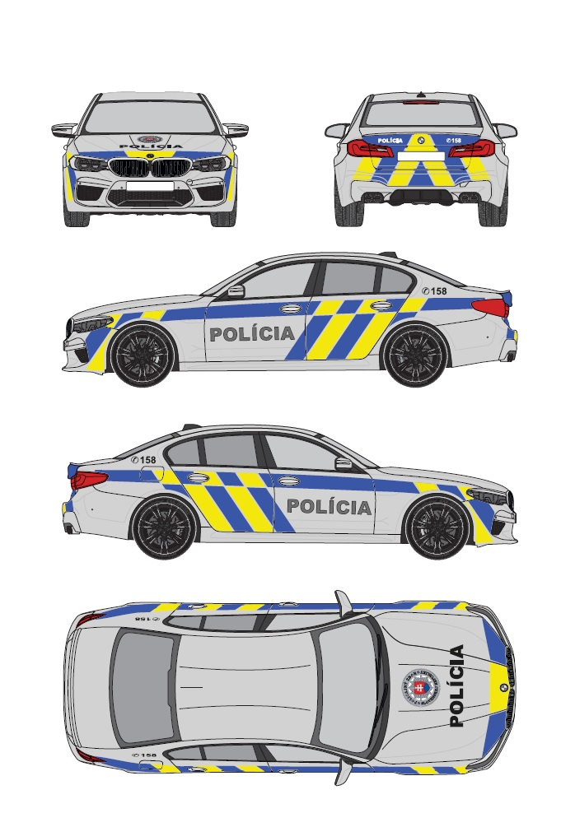
Set polepov bude na vozidle rozmiestnený v súlade s vzorovým vyobrazením označennia príslušnosti k Policajnému zboru uvedeného na priloženom obrázku.
 |  |  |  |  |  |  | Vzorové vyobrazenie označenia
Vlastnosti použitého materiálu - Modrá reflexná fólia: 1. Fólia určená na použitie na vozidlách musí byť vyrobená z vysokokvalitného jednovrstvového reflexného materiálu, čo najviac prispôsobiteľného tvarovovo zložitým povrchom karosérie, čo umožní v maximálnej miere obmedzenie segmentácie fólie. Materiál musí mať vysokú reflexivitu minimálne 14 cd/lx.m2 pri pozorovacom uhle 0,33° a vstupnom uhle 5°, 2. Fólia musí byť na vozidlo aplikovaná v súlade s požiadavkami výrobcu. 3. Fólia musí spĺňať podmienky podľa predpisu Európskej hospodárskej komisie Organizácie Spojených národov (EHK OSN) č. 104 – Jednotné ustanovenia o typovom schvaľovaní odrazových označení pre vozidlá kategórie M, N a O. 4. Záruka po aplikácii vo vertikálnej polohe na karosérii vozidla musí byť minimálne 7 rokov. 5. Odtieň farby musí zodpovedať referenčnej vzorke, ktorá je k nahľiadnutiu u objednávateľa/kupujúceho (kód modrej farby približne zodpovedá RAL 5017)

Vlastnosti použitého materiálu - Žltá reflexná fólia: 1. Fólia určená na použitie na vozidlách musí byť vyrobená z vysokokvalitného jednovrstvového reflexného materiálu, čo najviac prispôsobiteľného tvarovovo zložitým povrchom karosérie,čo umožní v maximálnej miere obmedzenie segmentácie fólie. Materiál musí mať vysokú reflexivitu minimálne 200 cd/lx.m2 pri pozorovacom uhle 0,33° a vstupnom uhle 5°, 2. Fólia musí byť na vozidlo aplokovaná v súlade s požiadavkami výrobcu 3. Fólia musí spĺňať podmienky podľa predpisu Európskej hospodárskej komisie Organizácie Spojených národov (EHK OSN) č. 104 – Jednotné ustanovenia o typovom schvaľovaní odrazových označení pre vozidlá kategórie M, N a O. 4. Záruka po aplikácii vo vertikálnej polohe na karosérii vozidla musí byť minimálne 7 rokov. 5. Odtieň farby musí zodpovedať referenčnej vzorke, ktorá je k nahľiadnutiu u objednávateľa/kupujúceho (kód žltej farby približne zodpovedá RAL 1026)

Vlastnosti použitého materiálu - Fólia pre digitálnu tlač: Znak Policajného zboru 1. Kvalitná polymerická fólia pre digitálnu tlač s ochrannou vrstvou proti mechanickému poškodeniu farieb (napr. čistiacimi kefami) 2. Fólia musí byť vybavená špeciálnym lepidlom. 3. Vrchná ochranná vrstva (laminácia) musí byť z rovnakého materiálu ako podkladový materiál. 4. Záruka po aplikácii vo vertikálnej polohe na karosérii vozidla musí byť minimálne 7 rokov. 5. Stálosť farieb proti UV žiareniu musí byť minimálne 2 roky.

Vlastnosti použitého materiálu - Čierna reflexná fólia: Nápis POLÍCIA 1. Fólia určená na použitie na vozidlách musí byť vyrobená z vysokokvalitného jednovrstvového reflexného materiálu Materiál musí mať vysokú reflexivitu pri bielej nepotlačenej fólii minimálne 350 cd/lx.m2 pri pozorovacom uhle 0,33° a vstupnom uhle 5°, 2. Záruka po aplikácii vo vertikálnej polohe na karosérii vozidla musí byť minimálne 7 rokov. 3. V prípade ak nejde o jednovrstvú fóliu musia byť hrany materiálu zabezpečené (zaliate či zatavené) proti vniknutiu vody a nečistôt. 4.Odtieň farby približne zodpovedá RAL 9005

Iné požiadavky:
Požaduje sa v elektronickej forme spracovať a objednávateľovi/kupujúcemu predložiť na posúdenie a schválenie (schvaľovanie vykoná OAI PPZ MV SR, OA SE MV SR) grafický návrh vyhotovenia polepov s prehľadným umiestnením jednotlivých častí polepu pre ponúkaný typ vozidla. Po odsúhlasení návrhu dodávateľ vykoná polep prvého vozidla, ktorý prejde opätobným posúdením realizácie a schválením zo strany objednávateľa. Po tomto schválení dodávateľ predloží v termíne do 10 pracovných dní vektorovú šablónu použiteľnú na rezanie jednotlivých dielov polepov v elektronickej forme.
V záručnej dobe (v prípade oprávnenej reklamácie) požadujeme do 3 pracovných dní vykonanie obhliadky vozidla u jeho používateľa vrátane výmeny reklamovanej časti setu.
Polep vozidiel s označením príslušnosti k Policajnému zboru Slovenskej republiky musí byť vyhotovené v súlade so schváleným grafickým návrhom a schváleným prvotným vyhotovením.
Aplikáciou označenia príslušnosti vozidiel k Policajnému zboru nesmie dôjsť ku strate alebo obmedzeniu záruky na vozidlo. Uchádzač uvedenú skutočnosť preukáže v ponuke a to vyhlásením výrobcu alebo zástupcu výrobcu ponúkaného vozidla (uviesť v prílohe vlastného návrhu plnenia), že aplikcáiou označenia vozidiel príslušnosti k Policajnému zboru nedôjde k strate alebo obmedzeniu záruky na dodávané automobily.

VRZ_zostava1_spec
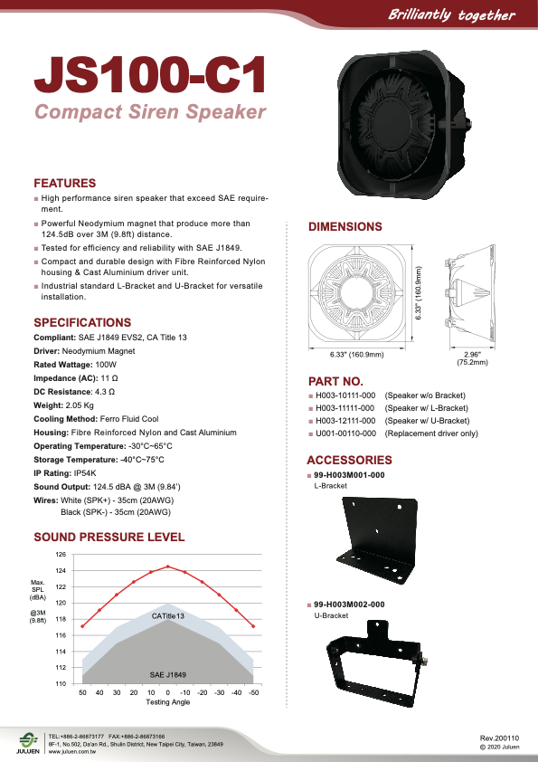
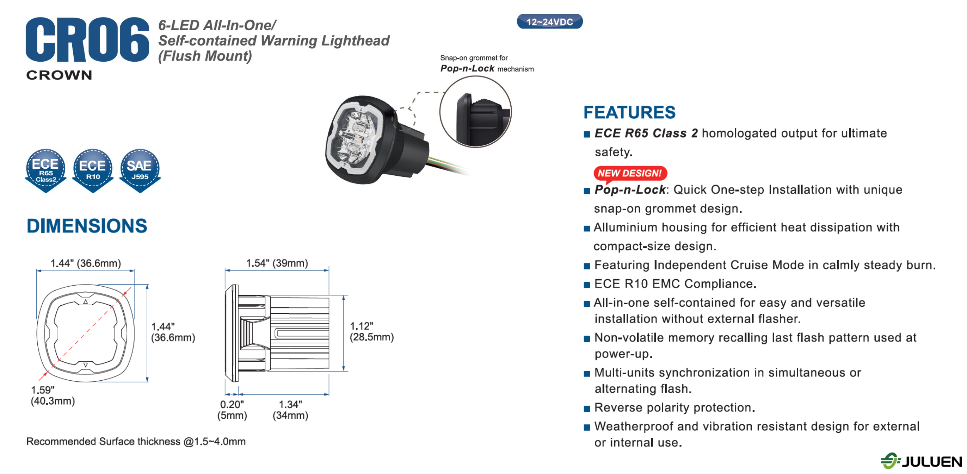
Svetelné a zvukové výstražné zariadenie s určením pre Políciu SR (zostava 1) - technická špecifikácia
 |  | skutočná hodnota parametra ponúkaného riešenia (ak nie je uvedené inak uchádzač uvedie slovo "áno" ak ponúkané parameter spĺňa)
zloženie zostavy | Svetelno-zvuková rampa | ZE Elektra Slender - http://zeelektra.eu/products/p/82/led-dual-colour-slender V uvedenom linku je uvedený základný model rampy, rampa bude výrobcom upravená aby spĺňala požiadavky PZ SR
 | Tlakový reproduktor | JS100-C1 - Tlakový reproduktor uvedený na priloženom technickom liste
 | Doplnkové svetelné výstražné zariadenia | Personalizovaná výroba podľa modelu automobilu a technickych mozností: zlozené z : 911 Signal NR6B/R http://www.911signal.com/LED-Lightheads/led-lighthead-nr6-low-profile.html , 911 Signal FIN6B/R http://www.911signal.com/LED-Lightheads/led-lighthead-fin6-ultra-thin.html , 911 Signal B/R http://www.911signal.com/Hideaway-Lights/3PCS-LED-hideaway-light-ANT-PRO.html , Juluen CR06 https://www.fedsigvama.com/en/product/nanoled-round/ , https://www.juluen.com.tw/product-info.php?id=96,
 | Ovládacia časť s elektronikou | Juluen SDP212H/R - Software sirény upravený aby spĺňal požiadavky PZ SR

všeobecné požiadavky na zostavu | vhodné pre motorové vozidlá s konštrukčnou rýchlosťou do 250 km/h, | áno
 | vymeniteľnosť náhradných dielov | áno

požiadavky na svetelno-zvukovú rampu | Svetelná súprava vo forme majákovej rampy s dvojitým majákom modro-červenej farby (červená vľavo, modrá vpravo) s farebnými krytmi (červený kryt nad miestom vodiča-ľavá strana a modrý nad miestom spolujazdca). Prípustné je aj prevedenie s čírimi krytmi a červeno a modro svietiacimi LED diódami. | áno
 | Maximálna výška v najvyššom bode 85 mm, maximálna dĺžka 1300 mm, no nesmie presahovať obrysovú šírku strechy vozidla. | áno
 | aerodynamický nízkoprofilový tvar s nízkym odporom vzduchu bez nadmerného rušivého aerodynamického hluku a rezonancie. Nábežná hrana nesmie byť kolmá, konštrukcia rampy a jej uchytenia na vozidlo musí byť prevedená tak, aby nevytvárala aerodynamický hluk pri jazde s vozidlom v interiéri vozidla. Požaduje sa plynulý rovnomerný tvar rampy bez zmeny výšky po celej dĺžke rampy. | áno
 | všetky komponenty rampy musí byť vyrobené z nekorodujúceho materiálu | áno
 | celá konštrukcia rampy musí byť vodotesná v zmysle homologizačného predpisu EHK č. 65 | áno
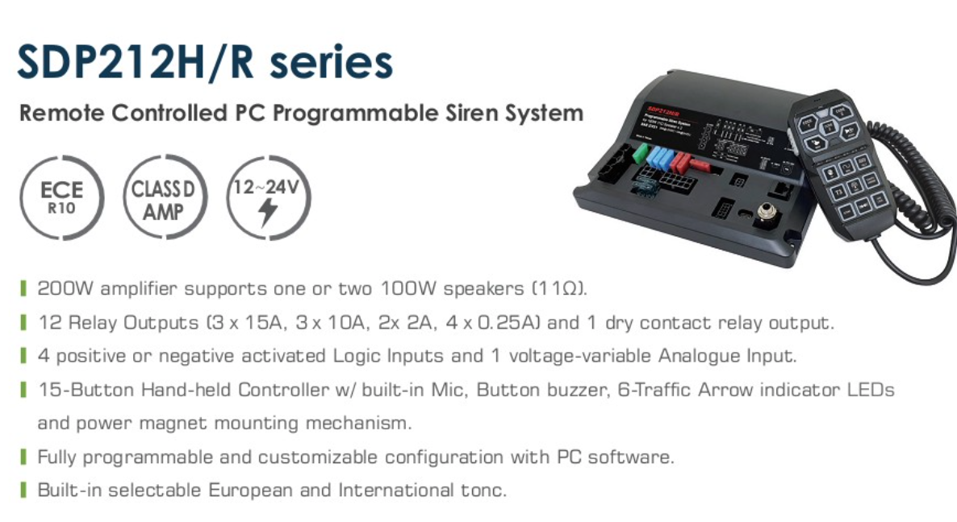
 | držiaky rampy musia byť vyhotovené z nekorodujúceho alebo pozinkovaného materiálu, musia umožňovať bezpečné uchytenie, ktoré je možné použiť aj pri prevádzkovej rýchlosti vozidla min. 250 km/h. | áno
 | kryty rampy musia byť polykarbonátové, nárazuvzdorné s vysokou pevnosťou, odolné voči poveternostným vplyvom, mrazuvzdorné, s tvarovou, materiálovou a farebnou stálosťou a odolnosťou proti UV žiareniu | áno
 | dĺžka rampy je umiestnená kolmo a symetricky na pozdĺžnu os vozidla | áno
 | všetky svetlá musia byť LED so stroboskopickým efektom a čo najvyššou hodnotou efektívnej svietivosti a rozptylom svetla v prípustných hodnotách predpisu EHK č. 65. Požaduje sa automatické prepínanie denného a nočného režimu svetelnej rampy (zmena intenzity svietenia). | áno
 | rampa musí zabezpečovať vyžarovanie svetelného lúča viditeľného zo všetkých strán s vyžarovaním svetla v uhle 360° s LED svetlami so stroboskopickým efektom a maximálnou hodnotou efektívnej svietivosti v prípustných parametroch predpisu EHK č. 65. Účinná svietiaca plocha musí efektívne využívať celú priehľadnú časť krytu rampy. | áno
 | rampa musí obsahovať 8x nezávislé hlavné priame svetlá - štyri červené a štyri modré - ide o hlavné priame svetlá umiestnené v prednej časti a zadnej časti rampy, ktoré musia byť homologováné podľa EHK č. 65 TB2 a TR2 pre dve úrovne svietivosti v režime striedavého záblesku pri zapnutí „vedľajších svetiel“ v uhle 360° okolo svetelnej zostavy podľa metodiky EHK č. 65. Vyžaduje sa vytvorenie efektu stále svietiacej rampy - ak svieti celá červená ľavá časť (hlavné aj vedľajšie svetlo) tak zároveň svieti hlavné svetlo na pravej strane a opačne. Hlavné priame a vedľajšie svetlá sú združené v jednej svetelnej rampe, ktorá je na najvyššom bode vozidla, umiestnená symetricky k pozdĺžnej osi vozidla, pri pohľade na vozidlo kolmo spredu. Vedľajšie svetlá prebiehajú plynule spredu dozadu rampy tak, aby bola zabezpečená viditeľnosť vyžarovaného svetla rampy z každého uhla vozidla k zvislej osi vozidla, t.j. v 360°. Hlavné priame svetlo a vedľajšie svetlo je zložené z min. 3 kusov LED diód so stroboskopickým efektom a čo najvyššou hodnotou efektívnej svietivosti a rozptylu svetla v prípustných hodnotách predpisu EHK č. 65, musia byť umiestnené súmerne po obvode celej rampy okrem priestoru pre displej a reporoduktor pod polykarbonátovým krytom zapínané jednotne so spustením svetelnej rampy. | áno
 | 2x nezávislé vyhľadávacie bočné biele LED svetlá s výkonom min. 400 lm (každé) vytvárajúcimi sústredený svetelný bod, s nezávislým ovládaním ľavej alebo pravej strany s možnosťou zapnutia aj bez chodu rampy, uložené pod polykarbonátovým krytom na ľavej a pravej strane rampy | áno
 | integrovaný červeno blikajúci LED-diódový displej jednoúčelový s nápisom "STOP", umiestnený na výšku krytu rampy, v prednej aj v zadnej časti rampy, predný nápis "STOP" na rampe zrkadlovo otočený. Výška predného aj zadného nápisu STOP musí byť min. 55 mm | áno

Požiadavky na tlakové reproduktory | minimálny výkon 100W a minimálnym akustickým tlakom (pri menovitom výkone 100W a vzdialenosti 1m od zdroja) 120dB v režime použitia sirény. | áno
 | Požaduje sa skrytá montáž reproduktoru do prednej časti vozidla (vhodne podľa typu vozidla). Reproduktor musí byť vhodný do exterieru s úpravou proti korodovaniu. | áno

Požiadavky na doplnkové svetelné výstražné zariadenia | 4 priame výstražné svetlá, na pravej strane vozidla 2 svetlá modrej farby a na ľavej strane vozidla 2 svetlá červenej farby. Ide o doplnkové svetelné výstražné znamenie, t.j. doplnkové výstražné svetlá do masky alebo predných blatníkov, alebo súčasne do masky a predných blatníkov podľa typu vozidla. požadujú sa svetlá LED technológie so stroboskopickým efektom, zložené z min. 6 LED diód (predné/zadné) min 3 LED (bočné) a čo najvyššou hodnotou efektívnej svietivosti v prípustných hodnotách predpisu EHK č. 65 (umiestnenie spresní objednávateľ/kupujúci podľa typu vozidla) | áno
 | jedno doplnkové výstražné LED svetlo modrej a jedno červenej farby, umiestnené na vnútornej spodnej hrane piatych dverí tak, aby ich svetlo bolo viditelné po otvorení týchto dverí. Svetlá sú samostatne vypínateľné pomocou vypínača umestneného pri červenom svetle (nezávisle na ostatných výstražných svetiel). požadujú sa svetlá LED technológie so stroboskopickým efektom, zložené z min. 6 LED diód a čo najvyššou hodnotou efektívnej svietivosti v prípustných hodnotách predpisu EHK č. 65. Aktivácia svetiel spolu so 4 priamymi výstražnými svetlami. Umiestnenie: spodná hrana piatych dverí, z vnútornej strany tak aby pri zavretých piatych dverách boli chránené pred poveternostnými vplyvmi (de facto nech sú vo vnútri vozidla). Pri otvorených piatych dverých musia svietich horizontálne v smere dozadu. | áno

Požiadavky na Ovládaciu časť s elektronikou | zosilňovač | áno
 | ovládacia jednotka na ovládanie všetkých požadovaných funkcií a komponentov zostavy | áno
 | ovládanie všetkých funkcií a komponentov zostavy odnímateľným ovládačom na skrútenom kábli s možnosťou pevného uchytenia do držiaku. Tlačidlá ovládaču podsvietené s možnosťou vizuálnej kontroly činnosti ZVZ. | áno
 | požaduje sa ovládanie zapnutia nápisu STOP samostatne pre predný nápis, zadný nápis a obidva súčasne | áno
 | mikrofón integrovaný do ovládacej jednotky. | áno
 | možnosť použitia mikrofónu na slovné hlásenie a to aj v režime výstražných tónov (minimálne dvoch tónov typu WAIL, YELP, HI-LO a povinne tónu HORN primárne klaksónom na volante, prípadne externým tlačidlom podľa dohody s objednávateľom) s prerušením týchto tónov po dobu použitia mikrofónu | áno
 | možnosť prednastavenia výstražného tónu a jeho zmeny prepnutím v manuálnom režime (primárne klaksónom na volante, prípadne externým tlačidlom podľa dohody s objednávateľom), voliteľný tón je nasledujúcim prepnutím v manuálnom režime (alebo automaticky po prednastavenej dobe) vrátený na predchádzajúci tón. Pri vypnutej zostave sa požaduje zachovanie funkcie klaksónu. | áno
 | možnosť nastavenia hlasitosti s využitím maximálneho výkonu zariadenia bez skresľovania znižujúceho zrozumiteľnosť alebo sklonu k akustickej väzbe | áno
 | možnosť prepínania svetelného denného a nočného režimu (bez zmeny hlasitosti) na ovládacom paneli so svetelnou signalizáciou v ktorom režime je v prevádzke zvukové výstražné zariadenie (pri vypnutí a opätovnom zapnutí zvláštneho zvukového a svetelného výstražného zariadenia bude nastavená pôvodná hodnota a to denný režim) | áno
 | možnosť nezávislého ovládania zadnej časti svetelnej rampy bez použitia zvukového signálu počas jazdy vozidla v kolóne | áno
 | vypínanie zadnej časti svetelnej rampy | áno
 | vizuálna kontrola správnej funkcie svetelnej časti rampy kontrolkou na ovládacom panely | áno
 | stabilita parametrov výstražných tónov | áno
 | blokovanie funkcie výstražných tónov pri nefunkčnej svetelnej časti rampy | áno
 | možnosť pripojenia rádiostaníc používaných v rezorte MV SR do výstupu rozhlasového zariadenia (MATRA, MOTOROLA) | áno
 | prevedenie elektroniky: • elektronika rozdelená do rozmerovo malých funkčných jednotiek (samostatne zosilňovač aj ovládacia jednotka) vhodná pre zabudovanie do stredového panela alebo na externú konzolu (umiestnenie elektroniky spresní a odsúhlasí obstarávateľ podľa typu vozidla) | áno
 | napájanie podľa palubnej siete vozidla | áno

súlad s predpismi | Zvláštne zvukové a svetelné výstražné zariadenie je určené na motorové vozidlá s právom prednosti jazdy v zmysle § 40 Zákona č. 8/2009 Z. z. a § 13 Vyhlášky č. 9/2009 Z. z.. Výstražné zariadenie musí spĺňať podmienky ustanovené § 18 a 19 Vyhlášky 464/2009 Z. z. , osobitným predpisom Vyhláškou č. 176/1960 Zb. v znení neskorších predpisov a oznámenia Ministerstva zahraničných vecí Slovenskej republiky č. 245/1996 Z. z.. Výstražné zariadenie musí byť homologizované podľa predpisu EHK č. 65, EHK č. 10 alebo Direktívy 72/245/EEC a predávajúci musí tento certifikát ku každému typu zariadenia predložiť pri dodávke. Dodávateľ musí predložiť certifikát na dodávaný typ zariadenia vrátane homologizácie jeho aktívnych komponentov. | áno

iné požiadavky | Predávajúci vyhotoví prvomontáž technických zariadení na každý typ obstarávaného vozidla a prizve objednávateľa na schválenie montáže na ostatné vozidlá. Zároveň dodá návrh montážneho predpisu zvláštneho zvukového a svetelného výstražného zariadenia (celej zostavy podľa jednotlivých komponentov) do 30 dní odo dňa uzavretia zmluvy. Montážny predpis musí obsahovať podrobný popis demontáže a montáže čalúnenia a obkladov interiéru vozidla, montáž elektroniky výstražného zariadenia, blokovú schémou zapojenia, umiestnenie poistiek, fotografie držiakov a prípravkov, ak sú potrebné pre montáž, údržbu a pod. Predávajúci spracuje a dodá schválený (schvaľovanie vykoná OT SITB MV SR, OAI PPZ MV SR, OA SE MV SR) montážny predpis zvláštneho zvukového a svetelného výstražného zariadenia a predprípravy na montáž rádiostanice (celej zostavy podľa jednotlivých komponentov) na každý typ vozidla a v termíne do 10 dní po odovzdaní prvého vozidla odovzdá objednávateľovi. | áno
 | Zostava je súčasťou vozidla a vzťahuje sa naň rovnaká záruka ako na vozidlo samotné. Montážou zostavy ZVZ na vozidlo nesmie dôjsť ku strate alebo obmedzeniu záruky na vozidlo. Uchádzač uvedenú skutočnosť preukáže v ponuke a to vyhlásením výrobcu alebo zástupcu výrobcu (uviesť v prílohe vlastného návrhu plnenia), že dodatočnou montážou zvláštneho doplnkového príslušenstva a výbavy nedôjde k strate alebo obmedzeniu záruky na dodávané automobily. | áno
 | Objednávateľ požaduje, aby predávajúci v lehote do 30 dní od dodania vykonal bezplatné preškolenie max. 20 technických pracovníkov, týkajúce sa technickej obsluhy prístrojov, ich montáže, technickej profylaktickej údržby v záručnej dobe a podmienok pravidelnej pozáručnej technickej údržby. Školenie technikov musí byť uskutočnené na území SR. Predávajúci zabezpečí dodanie kompletnej technickej dokumentácie k zariadeniu (servisný manuál, schémy zapojenia, katalóg náhradných dielov s objednávacími číslami a pod.) v termíne do 10 dní po odovzdaní prvého vozidla). | áno

